Лист1
 | ТЗ на улаштвування огорожі території ділянки в с. Вишенньки. (Територія садового товариства Факел)
 | Опис робіт: Потрібно виконати огородження з профнастилу з улаштвування стовбчатий фундаментів, виготовити та встановими відкатні ворота з каліткою. Загальна довжина огорожі 87м.п. Ворота 5 м.п. Калітка 1,2м.п.

 | Схема території |  | Фото ділянки
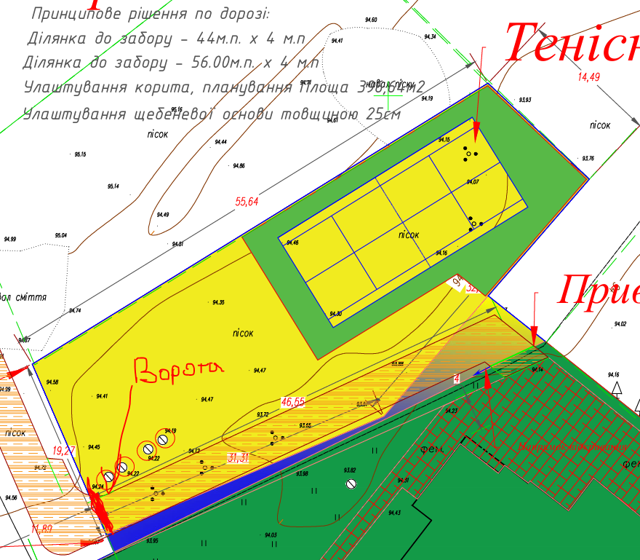 |  | 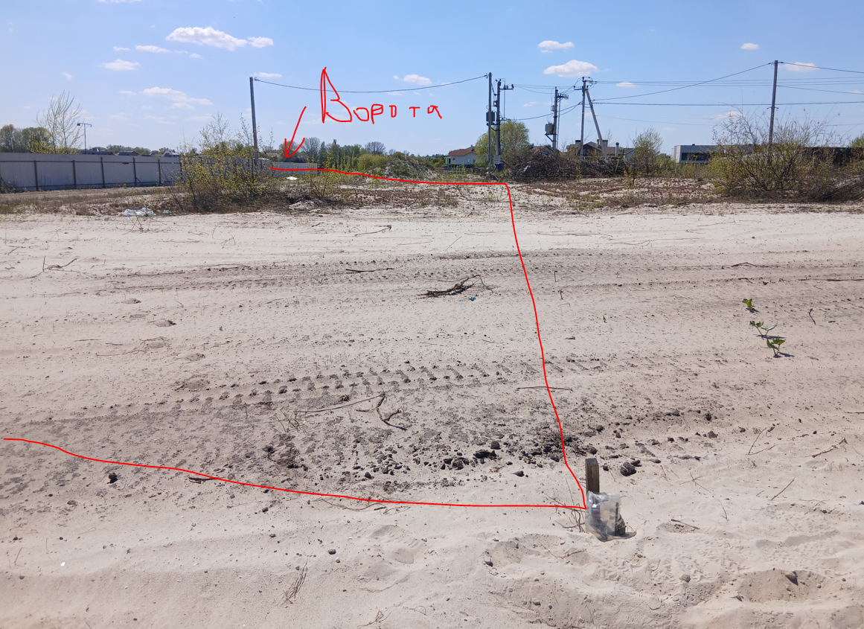
 | Обладнання:
№ | Назва | Од. Вим. | К-сть | Ціна, грн | Сума,грн | 87
1 | Ворота відкатні 5 м х 2,0 м з автоматикою (З урахуванням стійок з труб та фундаментів). Ворота металеві зварні. погрунтовані та пофарбовані в 7016. Рама воріт із профіля 60х40, 7016 Rall, Фурнітура на 800КГ. (80х90мм) Зварні шви засиліконені. Зашивка профлист односторонній | к-т | 1 |  | -
2 | Комплект автоматики для відкатних воріт (до 800кг.) • Встроенный блок управления со встроенным радиоприемником • Пульты дистанционного управления двухканальные – 2шт. • Руководство по монтажу и эксплуатации на украинском языке • Зубчатая рейка, Фотоэлементы, Лампа сигнальная | к-т | 1 |  | -
3 | Калітка з врізким замком Погрунтована та пофарбована в 7016. Рама калітки із профіля 60х40 | к-т | 1 |  | -
 | Монтажні роботи:
3 | Монтаж відкатних воріт | к-т | 1
4 | Монтаж калітки | к-т | 1
 |  |  |  |  | -
 | Матеріали для огорожі
1 | Профнастил 045 мм , 7016. | м² | 174.0 |  | -
2 | Саморізи, рал 7016 | шт | 1392 |  | -
3 | Грунтовка | к-т | 1 |  | -
4 | Фарба | к-т | 1 |  | -
5 | пласм.заглушки на стовпи | шт | 32.00 |  | -
6 | Бетон В25П4 | м3 | 2.30 |  | -
7 | Дошка обрізна 25мм | м3 | 1.10 |  | -
8 | труба 60 х 60 х 3 мм | м.п | 82 |  | -
9 | п'яти під стовпи 150 х 150 х 4 мм | шт | 32 |  | -
10 | перемички 40 х 25 х 2 мм | м.п | 190 |  | -
13 | розхідники ( круги,електроди і т.д.) | к-т | 1 |  | -
 |  |  |  |  | -
 | Монтажні роботи:
№ | Назва |  | К-сть | Ціна, грн | Сума,грн
1 | Планування території з піску, шириною 1 м.п. | м.п. | 95 |  | -
2 | Копання ям під стовби | шт | 32 |  | -
3 | Улаштування опалубки із дошки 0,3х0,3х0,8 м.п. | шт | 32 |  | -
4 | Армування фунтдаментів із арматури 10мм | шт | 32 |  | -
5 | Бетонування фундмантів під стовби | м3 | 2.30 |  | -
6 | Монтаж несучих металоконструкцій огорожі | к-т | 1 |  | -
7 | чистка труб, грунтування, фарбування | к-т | 1 |  | -
8 | Монтаж забора із профнастила | м2 | 174.0 |  | -
9 | Транспортні послуги, Розвантаження матеріалів, Перенесення продукції | к-т | 1 |  | -
 |  |  |  |  | -

 | Разом ОГОРОЖА + ВОРОТА |  |  |  | -

